Gentacalc
Relative kontraindikasjoner for gentamicin:
Gentamicin bør som hovedregel ikke gis ved relative kontraindikasjoner,
én dose kan likevel gis. Trykk her for å se prosedyre.
Cisplatin eller karboplatin siste 2 måneder • Myelomatose
Brukt gentamicin siste måned • Nyretransplantasjon
Høydose ifosfamid i sarkombehandling • Massiv ascites
Høydose metotreksat i sarkombehandling • Gravid i 2. eller 3. trimester
Kontraindikasjoner for bruk av gentamicin:
Kronisk nyresvikt, GFR < 40 ml/min
Fulminant flerorgansvikt
Myastenia gravis
Pasient eller førstegradsslektning ned nedsatt hørsel forårsaket av gentamicin (sjeldent)

Sett inn pasientinformasjon: |  |  | Dosering av Gentamicin:

Kjønn |  |  | Dose 1: | mg
Alder | år |  | Dose 2: | mg
Vekt | kg |  | Dose 3: | mg
Høyde | cm
Dosering | mg/kg |  | Bestill s-gentamicin / Vurder videre bruk av gentamicin
Bruk habituell kreatinin
Kreatinin | µmol/L
1.dose gis kl. | :00

Nullstill kalkulator
Beregnet GFR | ml/min
BMI

 |  |  |  |  | Beregnet GFR vises som >90.

BMI |  | Bmi over/under 30
IBW
ABW |  | TBW ved IDWx1,249
Valg måt vekt vs ABW
Beregnet GFR |  | Skille Krea over /under 60
Alder </> 80 |  | Skille dose over/under 600
BMI over/under 30

Vekt brukt inn i C-G
skilt ved BMI >30<

GRF ved BMI 29,9 med cock-gault
Valgt mellom bergenet
GFR og GFR m BMI 29,9

Beregnet GFR m/målt

vekt
Kan skrive data i cellen for valg av kjønn - kan vi sperre dette evt la det bli blankt i beregning av doser dersom det er fylt ut noe annet enn mann/kvinne?

Boks som vises ved dose over 600 - vises korrekt, men kommer ikke frem før man går videre i neste boks. Noe som trigger koden som jeg ikke skjønner.
Flisespikking på BMI - boksen fjernes ikke når BMI-cellen ( C31) blir blank.
ABW vs IBW brukes i dosering av genta. Ikke til Estimert GFR foreløpig.

Tolking s-gentamicin, 0-prøve
Tolkning av S-Gentamicin, 0-prøve
Tilbake til Gentacalc
Tas kl 08.00, etter ca 3 døgns behandling, før videre dosering

Vurder å seponere gentamicin
Vurder å bytte antibiotika
1. | Finnes det et bedre alternativ til gentamicin? |  |  | Hvis ja
 | a. | Ikke lenger behov for gram negativ dekning/synergisme?
 | b. | Justere behandling etter mikrobiologiske prøvesvar?
 | c. | Overgang til peroral antibiotika?

 |  | Hvis nei

Fortsett med gentamicin kun etter konferering med infeksjonsmedisiner
2. | Er videre genatmicinbehandling frarådet? |  |  |  | Nefrotoksisk byrde* (16) Summen av flere risikofaktorer definerer nefrotoksisk byrde. Yngre pasienter tåler høyere byrde.
 | * | Habituell GFR < 60 |  | Hvis ja
 | * | Alder > 80 år |  |  | Pasient | Bruk av medikamenter som ikke er nullet:
 | * | Sterkt nedsatt hørsel eller vestibularskade |  |  | Dehydrering, vedvarende hypotensjon under innleggelse | Vankomycin
 | * | Forhøyet nefrotoksisk byrde - Se tabell til høyre |  |  | Frailty (f.eks sykehjemspasienter) | NSAIDs
 |  |  |  |  | Diabetes | Loopdiuretika, særlig > 100 mg Furosemid (14)
 |  | Hvis nei |  |  | Leversvikt | ACE-hemmer/ AT2-blokker
 |  |  |  |  | Ubehandlet hypotyreose | Amfotericin (lite brukt soppmiddel)
 |  |  |  |  | Ukorrigert alvorlig hyponatremi eller metabolsk acidose | Røntgenkontrast under innleggelsen
3. | Tolkning av s-gentamicin 0-prøve |  |  |  | Singel nyre
 |  |  |  |  | * Forhold under absolutte og relative kontraindikasjoner er ikke tatt med her. | Medikamenter i kursiv; har også økt oto/-vestibulartoksisitet.
 |  | S-gentamicin 0-prøve | Tolkning | Kommentar (1, 5 ,14)
 |  | ≤ 0,5 mg/L | I terapeutisk område | Videre dosering ikke høyere dose enn 5 mg/kg. Behandling kan vurderes gitt i ytterligere 48 timer før nytt gentamicinspeil tas. Behandling > 5 døgn skal gjøres i samråd med infeksjonslege. Ved endokarditt: Gitt uendret kreatinin, fortsett behandling uendret. S-gentamicin kan måles x 3 per uke. | * Listen tar ikke høyde for alle risikofaktorer for nyresvikt

 |  | > 0,5 mg/L | Over referanseområde | Vurder seponering, forlenget intervall mellom doser eller dosereduksjon. Terskelen for å seponere gentamicin avhenger av nefrotoksiks byrde. Ved endokarditt: Reduser dosen. Følg kreatinin og gentamicinspeil daglig over en periode. Dersom s-gentamicin > 0,5 flere dager på rad, konferer infeksjonslege.

 |  | > 2,0 mgL | Mye over referanseområde | Særlig økt risiko for nefrotoksisitet. Seponer gentamicin. Ved endokarditt: Ikke gi neste dose, nytt gentaspeil neste dag. Daglig kreatinin og gentaspeil over en periode. Konferer eventuelt med infeksjonslege.

Tolkning s-gentamicin, 8t-prøve
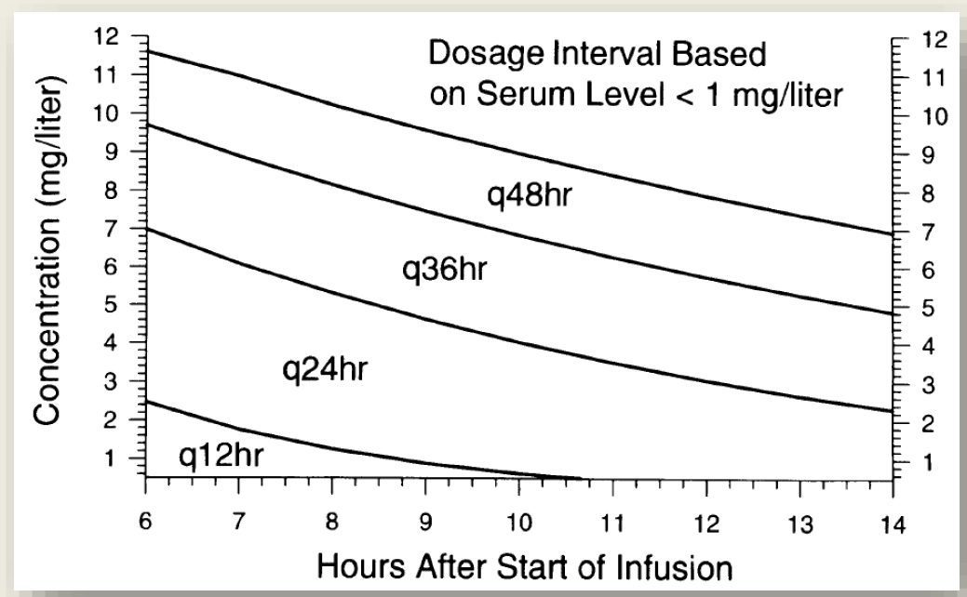
Tilbake til Gentacalc
Tolkning av s-gentamicin, 8-timersprøve

 | 8-timersprøve:

 | S-gentamicin 8-timersprøve | Tolkning | Kommentar
 | < 1,5 mg/L | Under terapeutisk området | Stabile pasienter: Dosen vurderes økt. Konferer evt. infeksjonsmedisiner på dagtid. Septiske pasienter: Bytt straks til alternativ sepsisbehandling som f.eks. cefotaxim eller piperacillin/tazobactam. Konferer infeksjonsmedisiner på dagtid.

 | 1,5 - 4 mg/L | Innenfor terapeutisk område | Uendret dosering

 | > 4,0 mg/L | Over terapeutisk område | Vurder seponering, forlenget intervall mellom doser eller dosereduksjon. Konferer evt. infeksjonsmedisiner på dagtid.

 | Under følger nomogrammer som kan være til hjelp dersom 8-timersprøve er tatt på annet tidspunkt enn etter 8 timer.
 | Nomogrammen følger ikke anbefalingene fra tabellen over helt nøyaktig. Konferer evt. infekjsonsmedisiner på dagtid.

 | Ved dosering 7 mg/kg, bruk Hartford normogram: (13)
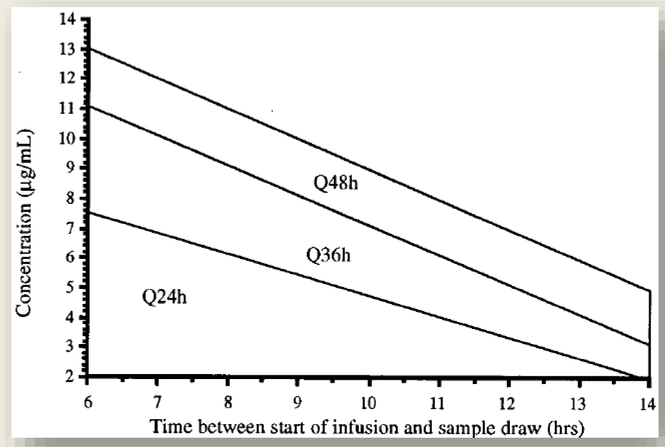

Ved dosering 5 mg/kg, bruk Urban & Craig normogram: (13)

Prosedyre
Prosedyre for Gentamicinforordning:
Prosedyre ligger også tilgjenglig i EkWeb
Hovedbudskap:
Dosering avhenger av kreatinin. Vesentlig avvik av muskelmasse vil derfor kunne gi unøyaktig dosering, for eksempel overvektige med høy frailty og lite muskulatur. 8-timersprøve tas i disse tilfellene. Se punkt 4.1. og punkt 5.2. for detaljer.
NSAIDs og furosemid bør nulles hvis ikke sterk indikasjon. Viktig at pasienten er normohydrert og normotensiv.
Tilbake til Gentacalc

1. Hensikt
Prosedyren skal bidra til å sikre målrettet og pasientsikker bruk av aminoglykocidet gentamicin ved alvorlige infeksjoner og representerer et supplement til føringer gitt i nasjonal retningslinje for antibiotikabruk i sykehus (1).
Teksten forklarer prinsippene bak Gentacalc. Den skal leses og forstås før Gentacalc tas i bruk.

2. Ansvar
• Legen som starter gentamicin har ansvar for å følge nasjonal antiibotikaveileder (1) med henblikk på indikasjon.
• Legen som forordner gentamicin i Metavision har ansvaret for:
o å forholde seg til absolutte - og relative kontraindikasjoner mot gentamicin.
o å dosere gentamicin inntil neste påkrevede revurdering. Normalt for tre døgn, i noen tilfeller for ett døgn.
o å rekvirere gentamicinspeil.
• Behandlende lege på post har ansvaret for oppfølging av gentamicinspeil og ev. videre dosering av gentamicin.

3. Indikasjoner og forsiktighetsregler aminoglykocider (gentamicin)
Gentamicin doseres oftest én gang per døgn. Man vil da normalt ha dekning for gram negative bakterier i 24 timer etter administering (se tekst under for detaljer).

3.1. De vanligste indikasjonene for gentamicin
•Gram negativ dekning, kombinasjonsbehandling. Del av kombinasjonsbehandling ved alvorlige infeksjoner. Gir dekning for de fleste aktuelle gram negativ stavbakterier. Eksempler på gram negative mikrober er E. coli, Klebsiella og Enterobacter.
•Gram negativ dekning, monoterapi. Ved sikker febril urinveisinfeksjon. Cystitt forårsaket av bakterier som er resistente mot perorale alternativer. Ved cystitt er én dose normalt tilstrekkelig.(2)
•Gram positiv dekning, kombinasjonsbehandling. Del av kombinasjonsbehandling ved behandling av enkelte gram positive kokker. Gir synergistisk effekt når den kombineres med et annet antibiotikum (betalaktam).
 | Vanlige eksempler er enkelte endokarditter med gule stafylokokker, enterokokker og streptokokker.

3.2. Absolutte kontraindikasjoner (skal ikke gis)
•Kronisk nyresvikt (GFR < 30-40)
Kommentar: Man er særlig utsatt for forverring av nyresvikt ved habituell GFR < 30. (3) De norske retninglinjene har endret grensen for kontraindikasjon fra GFR 40 til GFR 30.(1)
 | I Gentacalc har vi valgt å sette grensen på GFR 40 for å redusere risiko for toksistet hos sårbare pasientgrupper og der annen potensielt nefrotoksisk behandling er gitt.
•Fulminant flerorgansvikt. (7; 8; 14)
Kommentar: Kritisk syke pasienter med multiorgansvikt og anuri har høy risiko for å utvikle alvorlig akutt nyresvikt. NB: man skal ikke vente på kreatininsvar hos kritisk syke pasienter før antibiotika gis.
•Myastenia gravis (5; 6)
Kommentar: Myastenia gravis og andre nevromuskulære sykdommer kan forverres av gentamicin
•Tidligere hørselskade eller vestibularskade hos pasient eller førstegradsslektning forårsaket av aminoglykocid (5)
Kommentar: Slike genetiske mutasjoner er sjeldne, men kan gi plutselig oppstått irreversibel døvhet.(5)

3.3. Relative kontraindikasjoner (gis med forsiktighet, èn dose kan gis) (1; 7; 8)
• Gitt aminoglykocider (gentamicin) siste måned
Kommentar: gentamicin oppkonsentreres i nyrene. Gjentatt kur kort tid etter den forrige øker risikoen for toksisitet. Summen av antall doser innenfor en måned er den begrensende faktoren.
 | Dersom det for eksempel er vurdert at pasienten vil tåle 5 doser og 2 doser er gitt ved forrige innleggelse, kan 3 doser gis ved neste innleggelse.
• Cisplatin siste 2 mnd. (14; 15)
Kommentar: Anbefalingene er lite konkrete i litteraturen. Det er funnet cisplatin i nyrevev i opptil 6 mnd etter siste administrering. Frigjøring av cisplatin fra vev har antakelig større betydning. Det forekommer trolig kun i 3-4 uker.
 | Det er her satt 2 mnd for å ha en sikkerhetsmargin (15). Det er lavere risiko for karboplatin.
• Behandling med høydose metotreksat og ifosfamid i sarkombehandling (1)
• Status etter nyretransplantasjon
• Massiv ascites
Kommentar: gir endret farmakokintikk for gentamicin (lengre halveringstid).
• Myelomatose
Kommentar: Særlig risiko ved myelomnyrer (frie lette kjeder) eller tidligere episoder med nyresvikt)
•Graviditet
Kommentar: Endret farmakokinetikk (økt renal utskillelse) mot slutten av graviditeten gir risiko for underbehandling. Det har vært rapportert føtal ototoksisitet ved bruk av enkelte aminoglykosider, men det finnes ingen rapporter på ototoksisitet etter bruk av gentamicin eller tobramycin (1).
 | Enkeltdose med gentamicin gir trolig liten risiko. (1; 5)

3.4. Kommentarer til nefrotoksisitet
Akutt nyresvikt som følge av gentamicin oppstår vanligvis ved gentamicinbehandling > 5-7 dager.(5) Den vanligste manifestasjonen er non-oligurisk nyresvikt 7-10 dager etter oppstart gentamicin.(9) Nyresvikten begynner først flere dager etter behandlingsstart.(10)
Ved signifikant kreatininstigning de første par dagene etter oppstart gentamicin må man lete etter en annen årsak til nyresvikten.

Prosedyren deler inn i kontraindikasjoner (aminoglykosider skal ikke gis), relative kontraindikasjoner (én dose kan gis) og gis med forsiktighet (ikke behandling > 3 døgn). Behandling > 3 døgn gis først etter vurdering av samlet "nefrotoksisk byrde" og gentamicinspeil
På andre indikasjoner enn synergistisk behandling mot endokarditt skal behandlingslengde > 5 døgn alltid konfereres med infeksjonsmedisiner.

Som hos alle andre pasienter anbefales normohydrering og å unngå varig hypotensjon. NSAIDs og furosemid bør nulles under gentamicinbehandling hvis ikke sterk indikasjon.

3.5. Dosering av gentamicin ved akutt nyresvikt
Dersom pasienten er ustabil, skal man ikke vente på s-kreatinin før antibiotika gis. Første dose kan vurderes gitt ved akutt nyresvikt (1; 5). Ved grunn til å mistenke alvorlig akutt nyresvikt (pasienter med fulminant flerorgansvikt), anses gentamicin som kontraindisert.(7;8)

3.5.1. Forklaring til bruk habituell kreatinin
Bruk habituell kreatinin i kalkulatoren, dersom historiske kreatininverdier finnes og du mistenker akutt nyresvikt. Kontroller s-kreatinin til dagen etter:
 | * Ved signifikant fall i kreatinin og GFR > 40 (Cockroft-Gault), fortsett som planlagt.
 | * Hvis ikke, seponer gentamicin. Ved fortsatt behov for gram negativ dekning 24-36 timer etter første dose, gi alternativt antibiotikum.
3.6. Oto- og vestibulotoksisitet
Mest aktuelt ved endokardittbehandling. Insidensen er usikker, men trolig lav ved moderne, kortvarig behandling. (11) Viktigste risikofaktorer kan være genetisk disposisjon (sjelden).(12)
 | Øvrige risikofaktorer overlapper med risikofaktorene for nefrotoksisitet, inkludert lang behandling > 10 dager.(12)

Bivirkningen kan potensielt være irreversibel.(12) Spør jevnlig om nyoppståtte symptomer ved behandling > 7 dager. Ved symptomer på toksisitet(5), seponer gentamicin. Kontakt ev. ØNH-lege for tilsyn.

 | Symptomer/tegn
 | Vestibulartoksisitet (vanligst) | Ototoksisitet (sjeldnere) – uni-/bilateralt
 | Oscillopsi (objekter hopper/beveger seg opp og ned ved hodebevegelse)* | Hørselstap (høye frekvenser påvirkes først)
 | Postural instabilitet | Tinnitus
 | Ustødig gange

 | * Rotatorisk vertigo er ikke et vanlig tegn

4. Dosering av gentamicin

4.1. Bruk av Gentacalc
Nasjonal veileder anbefaler at gentamicin fra og med andre dose tilpasses til å kunne gis kl 12. (1) Det er også anbefalt at doseringsintervallet skal utvides hvis GFR er mellom 40 og 60.(1; 5; 13) Gentamicin har et smalt terapeutisk vindu.
 | Ved å taste inn noen få parametere vil Gentacalc hjelpe deg med korrekt dosering for de neste 3 døgnene.

• Absolutte kontraindikasjon vil alltid stå øverst til venstre. Da skal ikke gentamicin gis.
• Relative kontraindikasjoner vises øverst til høyre. Én dose kan gis. Bytt til et alternativt antibiotikaregime først etter 24 timer hvis det fremdeles er behov for dekning mot gram negative bakterier.
 | Ved massiv ascites gis et alternativt regime allerede etter 12 timer (pga endret farmakokinetikk).
• Kalkulatoren benytter adjustet body weight hos overvektige pasienter(1; 5; 13). GFR estimeres ut i fra Cockroft-Gault. (5; 13).
Estimert GFR ut i fra kreatinin forutsetter normal muskelmasse. Kroppsbyggere vil kunne få kunstig lav GFR (fare for underdosering).
Pasienter med amputasjoner, lammelser, anoreksi og frailty kan få kunstig høy GFR (fare for overdosering). Råd om dosering justeres hos pasienter > 80 år(5)
Det gis videre anbefalinger om behandling for de neste tre døgn og når gentamicin skal bestilles. Øvrige kommentarer dukker opp nederst til høyre i særlige tilfeller.

5. Tolking av gentamicinspeil

5.1. S-gentamicin, 0-prøve
Sier noe om akkumulering av gentamicin (toksisitet). Tas kl 08.00 før behandling videreføres > 3 døgn (normalt før 4. dose). Skal vurderes av lege før neste dose gentamicin gis. Gentamicinspeilet vurderes sammen med samlet "nefrotoksisk byrde".
Gentamicinspeil < 0,5 reduserer, men eliminerer ikke, risikoen for nyresvikt. Høy alder og mange doser gentamicin er særlig viktige risikofaktorer for nefrotoksisitet.(5) Se "Tolkning s-gentamicin, 0-prøve".
Kalkulatoren anbefaler også gentaspeil for de med GFR 40-60, selv om disse pasientene normalt ikke skal ha gentamicin utover 72 timer (to doser). Speilet er ment som en påminnelse til postlege om at antibiotika må revurderes.
For de med GFR 40-60, vil speilet i noen tilfeller bli anbefalt rekvirert for tidlig, slik at verdien kan bli kunstig høy.

5.2. S-gentamicin, 8-timersprøve
Brukes til å kartlegge doseringsintervall/dose. Prøven tas 8 timer etter første dose. Dersom det er < 8 timer til neste planlagte dose, tas «8-timersprøven» rett før neste dose gis.
Prøven skal vurderes av lege på vakt hos sepsispasienter og av visittlege hos stabile pasienter. Se arkfane «Tolkning s-gentamicin, 8t-prøve».

 | 8-timersprøve er aktuelt hos
 | - Overvektige. Vurderes tatt ved BMI > 30 og høy nefrotoksisk byrde. Ved BMI > 35 er 8-timersprøve obligatorisk, og kalkulatoren vil varsle i disse tilfellene.
 | - Endret muskelmasse. Se punkt 4.1. Særlig aktuelt hos de med høy nefrotoksisk byrde.
 | - Maternell sepsis. Økt renal utskillelse i forbindelse med graviditet, fare for underbehandling.

Hvordan legge inn i Metavision
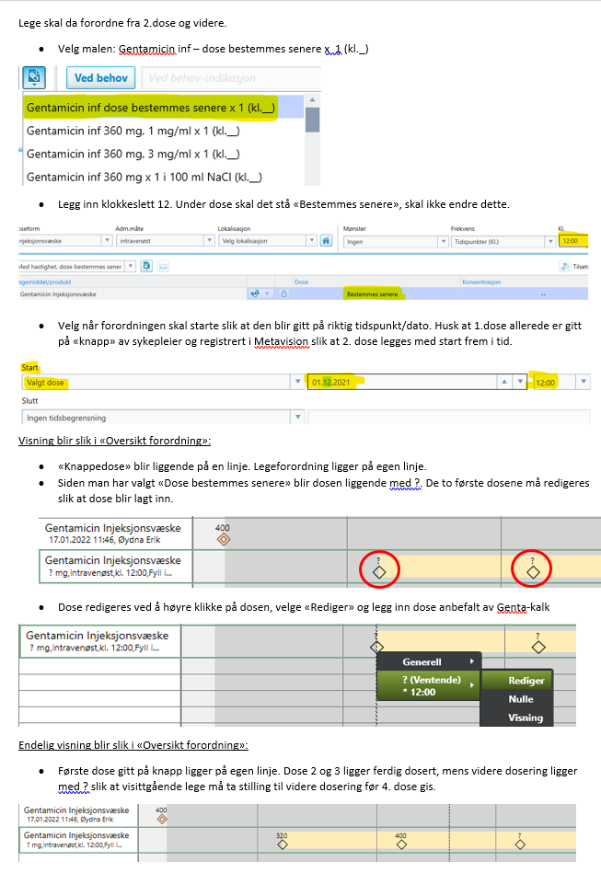
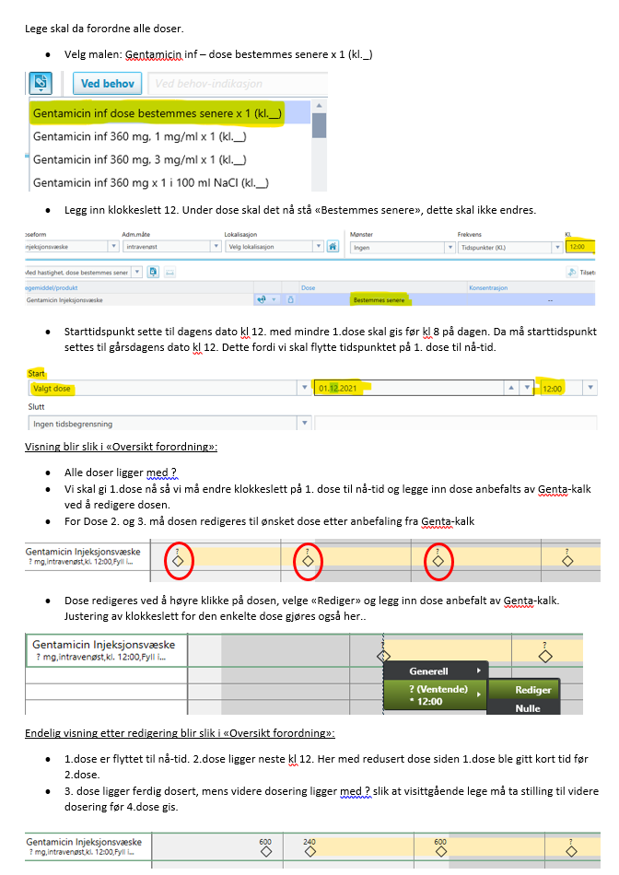
Forordning av gentamicin IV i Metavision

Tilbake til Gentacalc
· Man ønsker å legge inn de tre første dosene hvor 1.dose gis nå. Mens dose 2. og 3. gis klokken 12 av praktiske hensyn for blodprøvesvar og gentaspeil.
· Bruk Gentamicinkalkulator til å beregne de 3 første dosene og legg disse inn i Metavision. Obs. Ved redusert GFR.
· Hvordan man legger inn forordningen vil være avhengig av om pasienten får 1.dose på «knapp» av sykepleier, altså uten at det er forordnet av lege.
 | Eller om legen legger inn forordningen også for 1.dose.
• Her er det viktig med god kommunikasjon slik at lege ikke dobbeltforordner der 1.dose er gitt på «knapp» av sykepleier.

 | Veiledning når første dose gis av sykepleier på knapp: | Veiledning når lege forordner fra første dose
 | Brukes ved medisinske team og dårlige pasienter | Brukes generelt.

Referanser
Referanser:
Helsedirektoratet. Antibiotika i Sykehus, nasjonal faglig retningslinje. [Hentet 12. jan 2022]. Tilgjengelig fra: https://www.helsedirektoratet.no/retningslinjer/antibiotika-i-sykehus
IDSA. IDSA Guidance on the Treatment of Antimicrobial-Resistant Gram-Negative Infections: Version 1.0 [Internett]. [Publisert 09.08.2020; hentet 12. jan 2022]. Tilgjengelig fra: https://www.idsociety.org/practice-guideline/amr-guidance/
Hsu CY, Ordoñez JD, Chertow GM, Fan D, McCulloch CE, Go AS. The risk of acute renal failure in patients with chronic kidney disease. Kidney Int. 2008;74(1):101-7.
UpToDate. Overview of the treatment of myasthenia gravis [internet]. [Oppdatert 29. mars 2021, hentet ut 12. jan 2022]. Tilgjengelig fra: https://www.uptodate.com/contents/overview-of-the-treatment-of-myasthenia-gravis
Therapeutic Guidelines Antibiotic. Nasjonale australske retningslinjer [internett, betalt tilgang]. [Hentet 12. jan 2022]. Tilgjengelig fra: https://www.tg.org.au/
Medicin.dk. Aminoglykosider til systemisk brug [internett]. [Oppdatert 16.09.2020; hentet 12 jan 2022]. Tilgjengelig fra: https://pro.medicin.dk/laegemiddelgrupper/grupper/193010
Waagsbø B, Spigset O. Forordning, admininistrering og monitorering av gentamicin/tobramycin hos voksne. Trondheim: St. Olavs Hosptial. [Publisert 27.09.2021]. Tilsendt på E-post fra Waagsbø B 07.des 2021.
Stenstad T, Finne SN. Aminoglykosider – intravenøs behandling. Vestfold: Sykehuset i Vestfold. [Oppdatert 08.09.2021]. Tilsendt på e-post fra Stenstad T 26. okt 2021
Oliveira JFP et al. Prevalence and Risk Factors for Aminoglycoside Nephrotoxicity in Intensive Care Units. Antimicrob. Agentes Chemother. 2009, p. 2887-2891.
Sojo-Dorado J, Rodríguez-Baño J. Gentamicin. I: Grayson LM. et al. Kucers’ The use of Antibiotics. A Clinical Review of Antibacterial, Antifungal, Antiparasitic and Antiviral drugs, volume 1. 7th Edition. Boca Raton. CRC Press; 2017. s. 964-991
UpToDate. Pathogenesis and prevention of aminoglycoside nephrotoxicity and ototoxicity. [Oppdatert 05. nov. 2021., hentet ut 14. jan 2022]. Tilgjengelig fra: https://www.uptodate.com/contents/pathogenesis-and-prevention-of-aminoglycoside-nephrotoxicity-and-ototoxicity?sectionName=OTOTOXICITY&search=aminoglycoside%20ototoxicity&topicRef=483&anchor=H8&source=see_link#H8
Legget JE. Aminoglycosides. I: Bennet JE. Mandell, Douglas, and Bennet`s Principles and Practice of Infectious Diseases.[internet] 9. utgave. Elsevier Inc. 2020. [Hentet ut 14.01.2022] s. 305-317.e7. Tilgjengelig fra: https://www.sciencedirect.com/science/article/abs/pii/000293439090082O?via%3Dihub
Stanford Antimicorbial Safety & Sustainability Program. Stanford Health Care Amnioglycoside Dosing Guideline. [Hentet 14. jan 2022].
Skogstrøm V. Aminocalc. Arendal. Sørlandet Sykehus Arendal. [Hentet ut den 18.01.2022] Tilgjengelig på EK-web (lokalt nettverk SSHF).
Personlig meddelelse fra klinisk farmakolog Olav Spigset NTNU per e-post den 01.10.2012.
Lopez-Nouva JM, Quiros Y, Vicente L, Morales AI, Lopez-Hernandez FJ. New insight into the mechanism of aminoglycoside nephrotoxicity: an integrative point of view. Kidney international. 2011. 79, 33-45.

Forutsetninger
Formel; Kilde:
BMI: Vekt / (Høyde^2)
Ideal body weight i kg(IBW) Therapeutic Guidelines (australske retningslinjer) og UptoDate
Menn: 50kg + ( 0,9 kg per cm over 152 cm)
Kvinner: 45,5 + (0,9 kg per cm over 152 cm)
Adjustede body weight (ABW): IBW + 0,4 * ( Kroppsvekt - IBW) Brukt formel benyttet av Therapeutic Guidelines (Australske retningslinjer) og UpToDate:
Hvor adjustede body weight (ABW) er brukt for dosering av Gentamicin på pasienter hvor målt vekt er større enn IBW x 1,25. Altså der vekt er mer enn 125% av IBW.
For pasienter med vekt mindre 125% av IBW brukes målt kroppsvekt.
Beregnet GFR med Cockcroft-Gault linkning; Brukt formel benyttet av Therapeutic Guidelines: Australske retningslinjer
Menn: CrCl (ml/min) = ((140 - alder) x vekt i kg ) / (S-Kreatinin (µmol/L) x 0,814) Hvor Adjusted body weight (ABW) brukes i formelen der pasienter har BMI over 30.
Kvinner: CrCl (ml/min) = ((140 - alder) x vekt i kg ) / (S-Kreatinin (µmol/L) x 0,814) x 0,85 Ved BMI under 30 benyttes målt kroppsvekt
Regler/rammeverk:
- Ved kreatinin under 60 rundes det opp til 60, med varselsboks om at det gjøres
- Ved Gentamicindoser over 600 mg rundes det ned til 600 mg, med varselsboks om at dette gjøres.
- Justering av størrelse på dose 2 ved GFR over 60.:
Dersom dose 2 skal gis 21-24 timer etter 1.dose : Gis full dose (100%)
Dersom dose 2 gis mellom 5-20 timer etter 1.dose: Dosen reduseres med 4,16% per time under 24 timer.
Dersom dose 2 gis 4 timer eller kortere etter 1. dose: Anbefales full dose gitt neste døgn kl 12.00. Kan altså få maksimalt 28 timer mellom dose1 og dose 2
Ved doser som er rundet ned til 600 mg (grunnet maks dosering) gjøres dosejusteringen fra 600 mg og ikke opprinnelig dose.
- Doseanbefalinger kommer når alder er lagt inn og skiller på alder over eller under 80 år.
- Doseringsintervall styres etter GFR over 60: Tre doser med dosering hver 24 time. GFR mellom 40-60: To doser, og dosering hver 36 . time. GFR under 40; Gentamicin anbefales ikke.
-Ved BMI over 35 kommer informasjonsboks om spesielle forhold for pasienter med BMI over 35.
- Anbefaling om gentamicin-speil:
GFR over 60: Anbefaling om Gentamicinspeil = Dagensdato + 3 dager og satt til kl 08 for klokeslett mellom 8-24.
Anbefaling om Gentamicinspeil = Dagensdato + 2 dager og satt til kl 08 for klokkeslett mellom 01-7
GFR mellom 40-60: Anbefaling om Gentamicinspeil = Dagensdato + 3 dager og satt til kl 08 for klokkeslett mellom 12-24
Anbefaling om Gentamicinspeil = Dagensdato + 2 dager og satt til kl 08 for klokkelsett mellom 01-11
GFR under 40: Ingen anbefaling, advarsel om at dose ikke skal gis.
Begrensninger ved inntasting: Verdier utenfor intervall utløser varselsmelding og er ikke mulig å taste inn.
Alder: 16-110 år
Vekt: 35 til 250 kg
Høyde: 130-210 cm
Dosering: 3-7 mg/kg
Kreatinin: 30-1000 mmol/l
Tidspunkt: 1-24

